Case1
Vref | 1.25 | V
Iref | 0.5 | uA
Ik | 100 | uA
R1 | 1250 | kohm
R2 | 100 | kohm
Vo | 17.5 | V
IR2 | 12.5 | uA
Iin | 113 | uA
Vin_min | 40 | V
Vin_max | 1000 | V
Rin | 199 | kohm
Iin_max | 5 | mA
Can we supply more than 20V to this node?

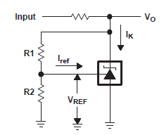
Rin

